Plots0
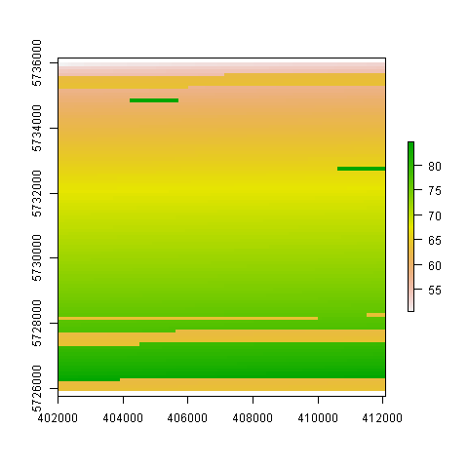

Plots1
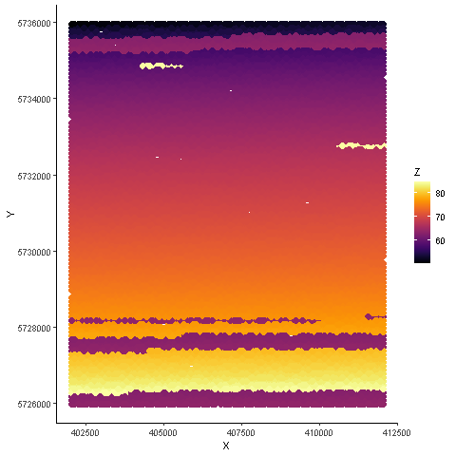

Plots2
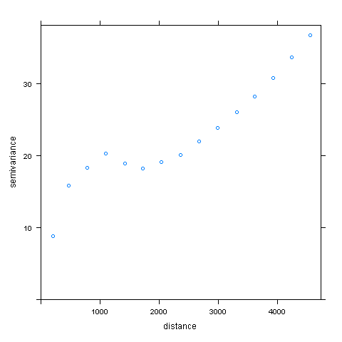

Plots3
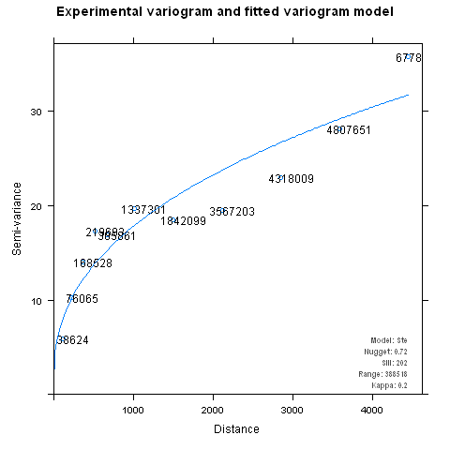

Plots4
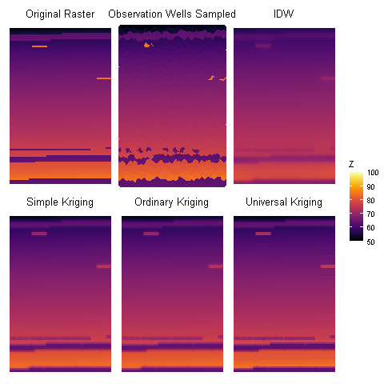
SK | OK | UK
51.817273514 | 51.816563684 | 51.632916805
63.574308976 | 63.574164095 | 63.445983168
69.071033277 | 69.071046944 | 69.026002663
73.508695663 | 73.50874493 | 73.541999921
83.618055283 | 83.618121435 | 84.576903115
0 | 0 | 0

